F02.CFG-Paths
V1 - nu luam in considerare ca 7->8 nu se poate intampla
 |  | VVSS, Info Romana, 2023-2024

F02. cautarea filmelor care au un anumit regizor (sau parti din numele regizorului).

F02. Covered source code |  |  | F02. Control Flow Graph (CFG) | F02. Cyclomatic Complexity (CC)
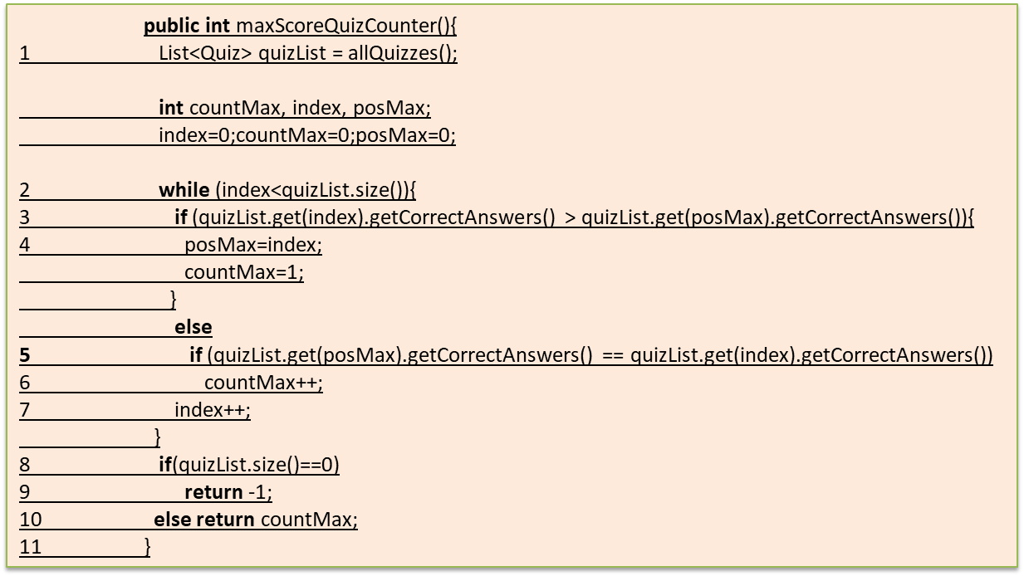
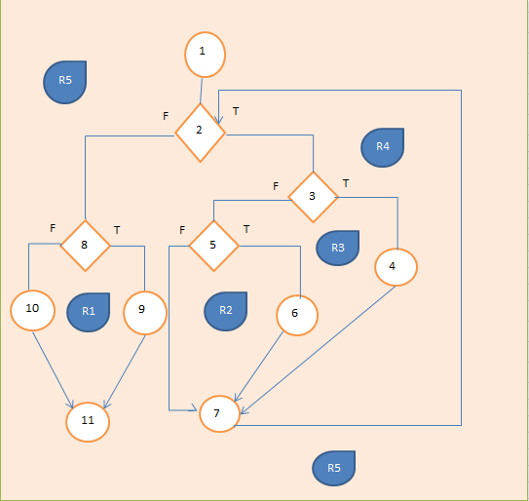
Nota - formula cu E-N+2P, P-exit nodes
Line No. | Source code |  | Se va insera CFG asociat codului sursa testat (poza, diagrama, etc.). | CC1 = No. of regions = |  | 4
Req02_L01 | … |  |  | CC2 = Edges - Nodes + 2 = |  | 4
Req02_L02 | … |  | <Req02 CFG > | CC3 = No. of Conditions + 1 = |  | 4
Req02_L03 | …
1
... | …
.. | … |  |  | F02. Individual Paths
... | …
 |  |  |  | Path No. | Path
 |  |  |  | F02_P01 | 1-2-3T-4F-6-3T-4T-5-11
 |  |  |  | F02_P02 | 1-2-3T-4T-5-11
2
 |  |  |  | F02_P03 | 1-2-3F-7T-8-9-11
 |  |  |  | F02_P04 | 1-2-3F-7F-10-11
 |  |  |  | F02_P05 | 1-2-3T-4F-6-3F-7T-8-9-11
 |  |  |  | F02_P06 | 1-2-3T-4F-6-3F-7F-10-11

 |  |  |  | Drumul cu loop le contine pe celelalte
3

F
T

R3
7
4
R2

F
T
T
F

10
8
5
6

 |  | 1
 |  | 2
 |  | 3
 |  | 4,5
9
 |  | 6
R4
R1
 |  | 7
 |  | 8
 |  | 9

 |  | 10
 |  | 11

11

F02.TCs
 |  | VVSS, Info Romana, 2023-2024

F02. cautarea filmelor care au un anumit regizor (sau parti din numele regizorului).

TC No. | Input | Output | Coverage
 |  |  | Statement (sc) | Condition/ decision (dc, cc, dcc, mcc) |  |  |  |  |  |  |  |  |  | Path (apc) |  |  |  |  |  | Loop (lc)
 | … | … |  | p in Products |  | name/id match |  | isFound == false |  |  |  |  |  | F02_P01 | F02_P02 | P03 | P04 | P05 | P06 | 0 | 1 | 2 | n-1 | n | n+1 | m<n
 |  |  |  | T | F | T | F | T | F | T | F | T | F
F02_TC01 | Null | Error | 1,2,3,4,6,3,7,10,11 | x |  |  |  |  |  |  |  |  |  |  |  |  | 1 |  | 1
F02_TC02 | "abcdef" | Product(id=0) | 1,2,3,7,8,9,11 |  | x |  |  | x |  |  |  |  |  |  |  | 1
F02_TC03 | "product1" | Product(name="product1") | 1,2,3,4,6,3,4,5,11 | x |  | x |  |  |  |  |  |  |  | 1 | 1
F02_TC04 | "abcdef" | Null | 1,2,3,4,6,3,7,10,11 | x |  |  | x |  | x |  |  |  |  |  |  |  | 1 |  | 1
…
…

 |  |  |  |  |  |  |  |  |  |  |  |  |  |  |  |  | P5 nu se poate atinge prin felul I ncare e scris codul
Nota - formula cu E-N+2P, P-exit nodes

1

2

3
 |  |  |  |  |  |  |  |  |  |  |  |  |  |  |  |  |  | -10

F
T

R3
7
4
R2

F
T
T
F

10
8
5
6

9
R4
R1

11

